2.1
voltar à página inicial |  |  |  | 2 - CAMPOS
 | S | N | NA
 | x |  |  | 2.1 O tamanho dos campos deve refletir o tamanho previsível dos dados
 |  |  |  | O tamanho dos campos deve refletir o tamanho previsível para a entrada dos dados. Por exemplo, um campo para telefone deve ter a largura estritamente necessária para conter todos os dígitos. Nem mais nem menos.

 | Listagem de evidências
 |  |  |  |  | Notas:
 | 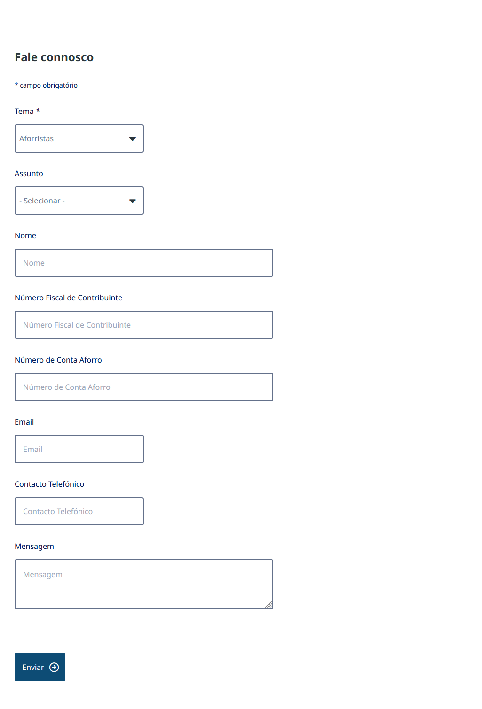 |  |  |  | Devido ao design e coerência de representação, todos os campos têm a mesma dimensão https://www.igcp.pt/pt/contactos

2.2
voltar à página inicial |  |  |  | 2 - CAMPOS
 | S | N | NA
 | x |  |  | 2.2 É usada revelação progressiva em vez de campos inativos
 |  |  |  | Em vez de mostrar campos inativos, o formulário deve esconder os campos dependentes do campo-chave sempre que este não tenha sido ativado. Ao ativar o campo-chave são exibidos os campos que dependem da condição nele definida.

 | Listagem de evidências
 |  |  |  |  | Notas:
 | 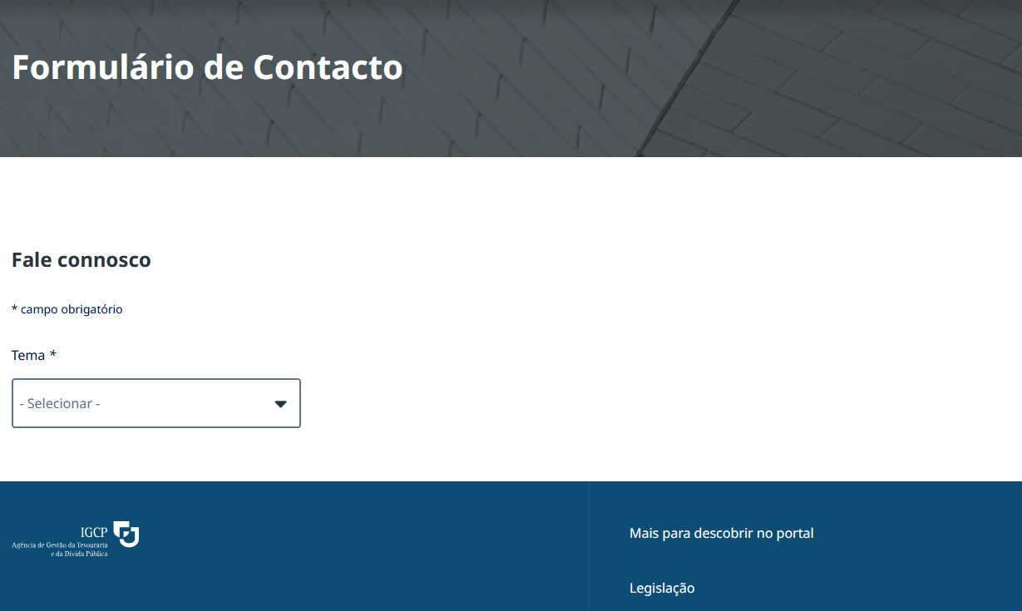 |  |  |  | Comprovado em https://www.igcp.pt/pt/contactos

2.3
voltar à página inicial |  |  |  | 2 - CAMPOS
 | S | N | NA
 | x |  |  | 2.3 As legendas dos campos são breves e claras
 |  |  |  | As legendas associadas aos campos devem ser claras e o mais breves possível, sem recorrer a grandes explicações. Se essas explicações forem necessárias, devem ser apresentadas num bloco de texto paralelo.

 | Listagem de evidências
 |  |  |  |  | Notas:
 | 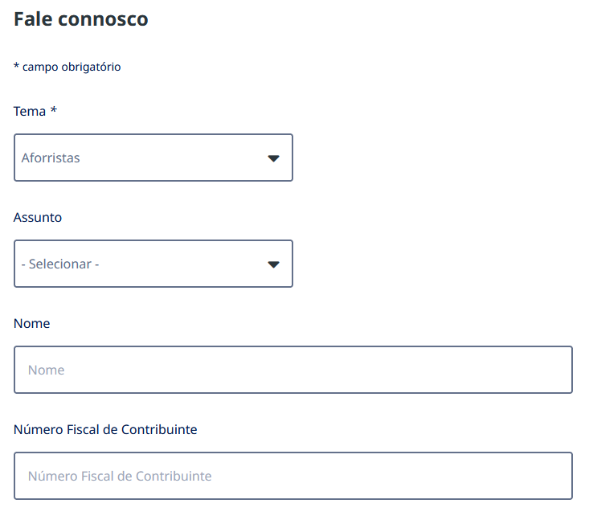 https://www.igcp.pt/pt/contactos

2.4
voltar à página inicial |  |  |  | 2 - CAMPOS
 | S | N | NA
 | x |  |  | 2.4 Campos obrigatórios devem ser claramente indicados como tal
 |  |  |  | A identificação não deve basear-se apenas na cor. A sinalética visual de identificação deve ser notória. Deve ser disponibilizado um equivalente alternativo compatível com as tecnologias de apoio usadas por utilizadores com necessidades especiais.

 | Listagem de evidências
 |  |  |  |  | Notas:
 | 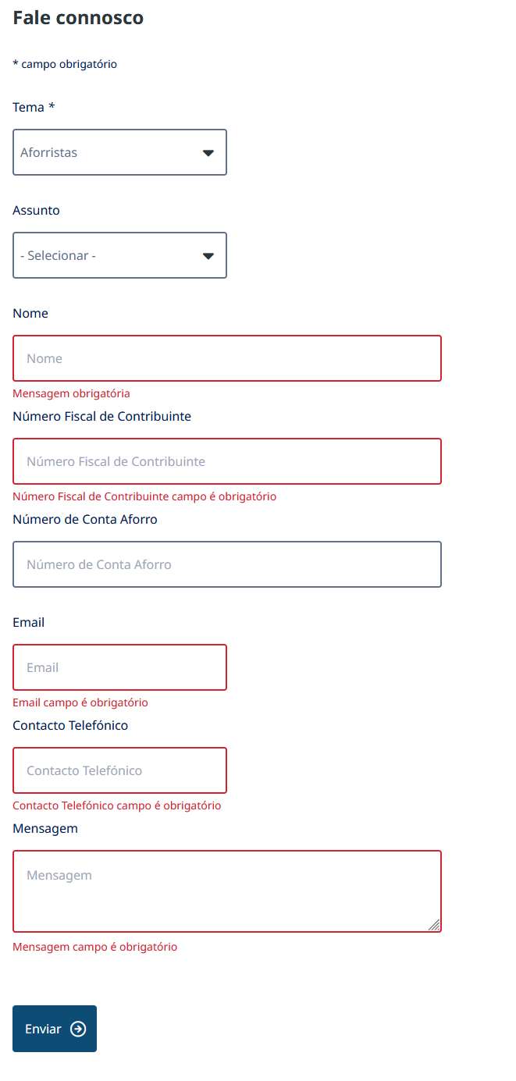 https://www.igcp.pt/pt/contactos

